Sheet2
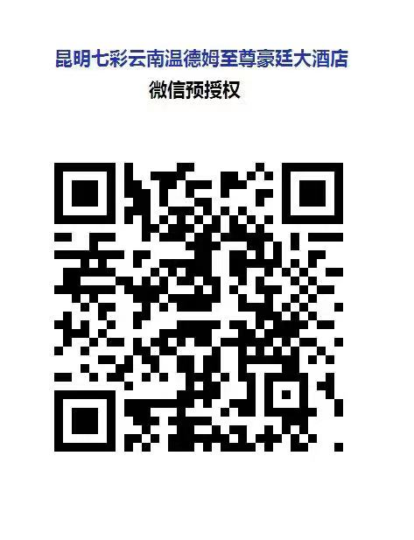
WYNDHAM GRAND Plaza Royale Colorful Yunnan Kunming昆明七彩云南温德姆至尊豪廷大酒店 Phone 联系电话：+86（0）871 6817 7777Fax传真：+86（0）871 6817 7776 No.569Dianchi Road ,Kunming City,Yunnan,650238China 中国云南省昆明市滇池路569号南亚风情.第壹城 邮编 650238 Email 电子邮箱：info.colorful@wyndhamgpr.com Website 网址：www.wyndham.com
酒店预订单
会议日期： |  | 2022.09.01-2022.09.02 |  |  |  |  | 会议主题： |  | 2022第八届国际锑业论坛
序号 | 房型 | 姓名 | 性别 | 联系电话 | 公司 | 职位 | 入住日期 | 退房日期 | 房晚 | 备注
1 |  |  |  |  |  |  |  |  | 0
2 |  |  |  |  |  |  |  |  | 0
3 |  |  |  |  |  |  |  |  | 0
4 |  |  |  |  |  |  |  |  | 0
5 |  |  |  |  |  |  |  |  | 0
请将本预订表发送至： |  |  | kerry.pan@wyndhamgpr.com
酒店收到预订单后将会在24小时内回复确认预订，周末节假日顺延至上班后第1个工作日回复。
会议房型：
豪华大床房（47㎡） - 净价人民币600元/晚含双早 |  |  |  |  |  | 豪华套房（62㎡） - 净价人民币1288元/晚含双早
豪华双床房（47㎡） - 净价人民币600元/晚含双早 |  |  |  |  |  | 至尊套房（85㎡） - 净价人民币188元/晚含双早

备注：
1. | 预订截止日期为2022年8月26日。在此日期后的房间预订将视酒店房态而定，为确保您的订房需求，请尽早预订房间。
2. | 房间常规保留至抵店当天的18:00。如您需要保留至18:00后或保留全天，请向酒店提供押金担保，识别以下二维码支付首晚房费金额作为担保并将付款凭证截图（付款凭证需带4位数字付款码），以附件的形式与预订单一起发送至以下酒店指定邮箱。
3. | 已担保的房间如果在抵店当天及以后通知取消预订, 酒店将会收取首晚的房费。
4. | 如您遇到预订问题可致电联系酒店会务负责人潘杨：135 2925 4787

